Inspecteur


AVANT | APRES

W3C (HTML)
 | AVANT

 | APRES

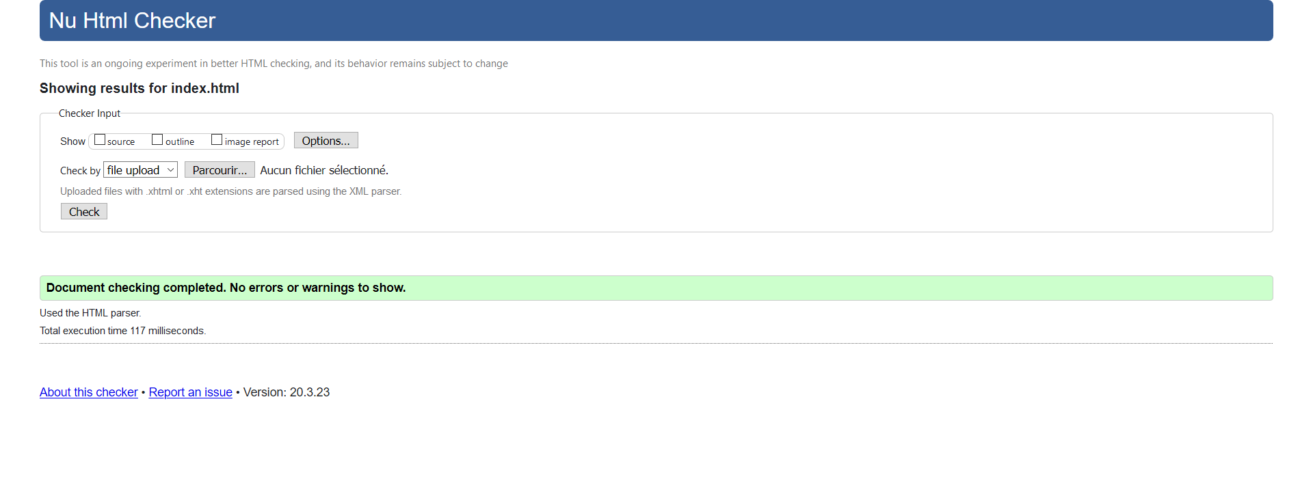

NB : La validation du CSS provoque une erreur, liée à la présence de la propriété “max-device-width”. Le choix a été fait de laisser cela inchangé, car cela vient de la version 3 de boostrap utilisée sur ce site.

Crawling
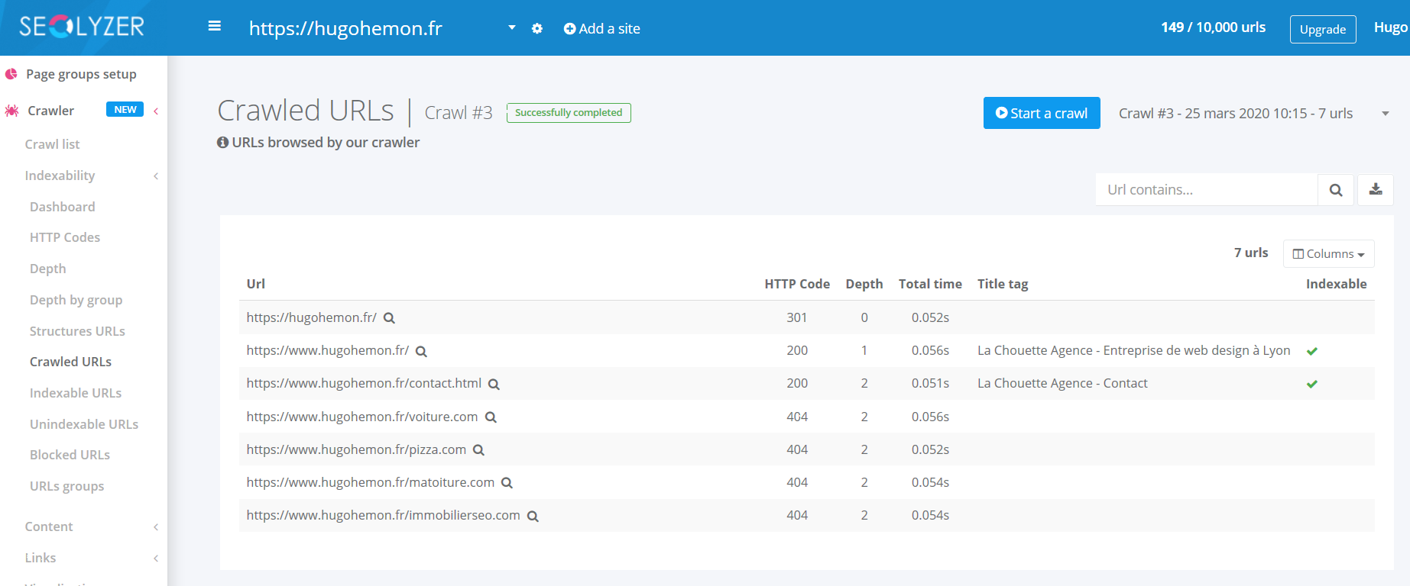
AVANT
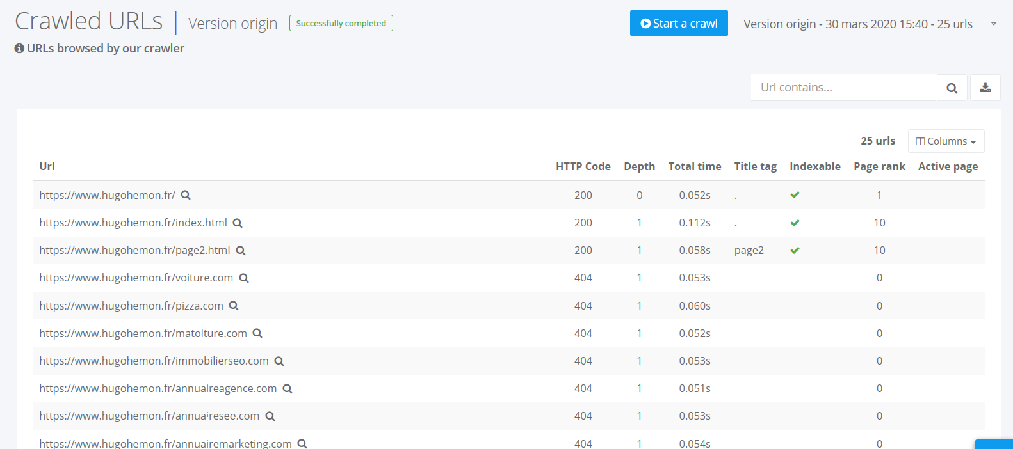

 | APRES

GTmetrix(Vitesse)
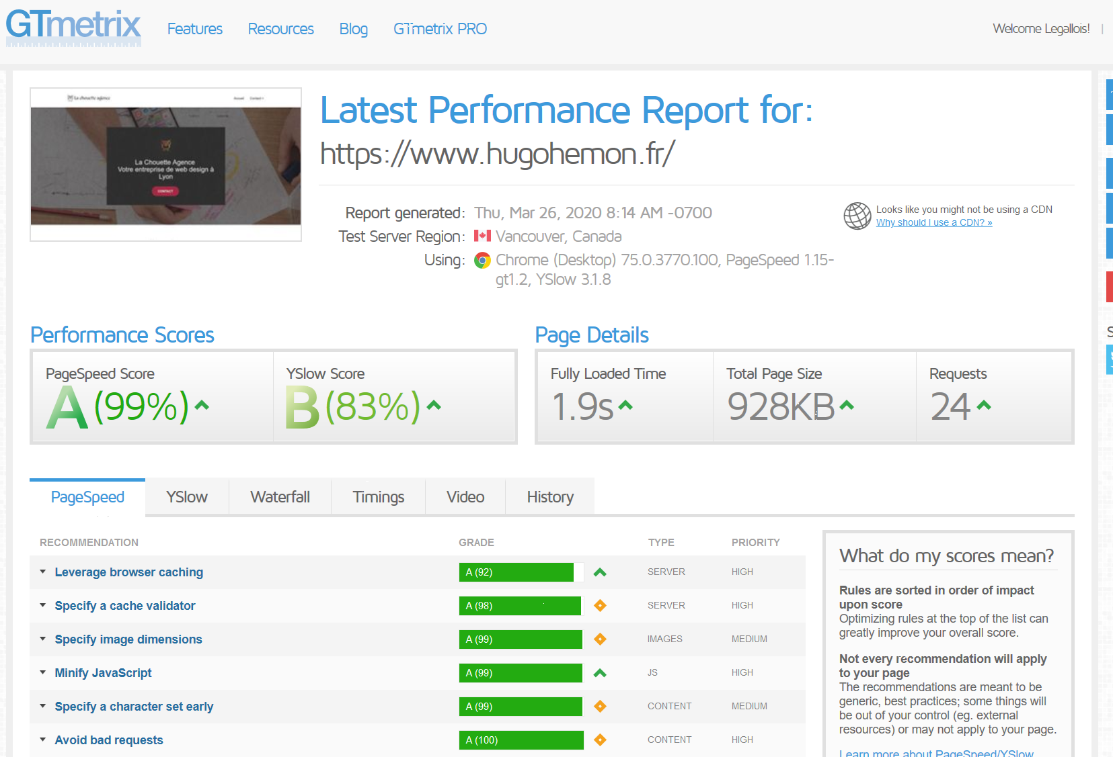
AVANT

APRES

Tanaguru(Accessibilité)
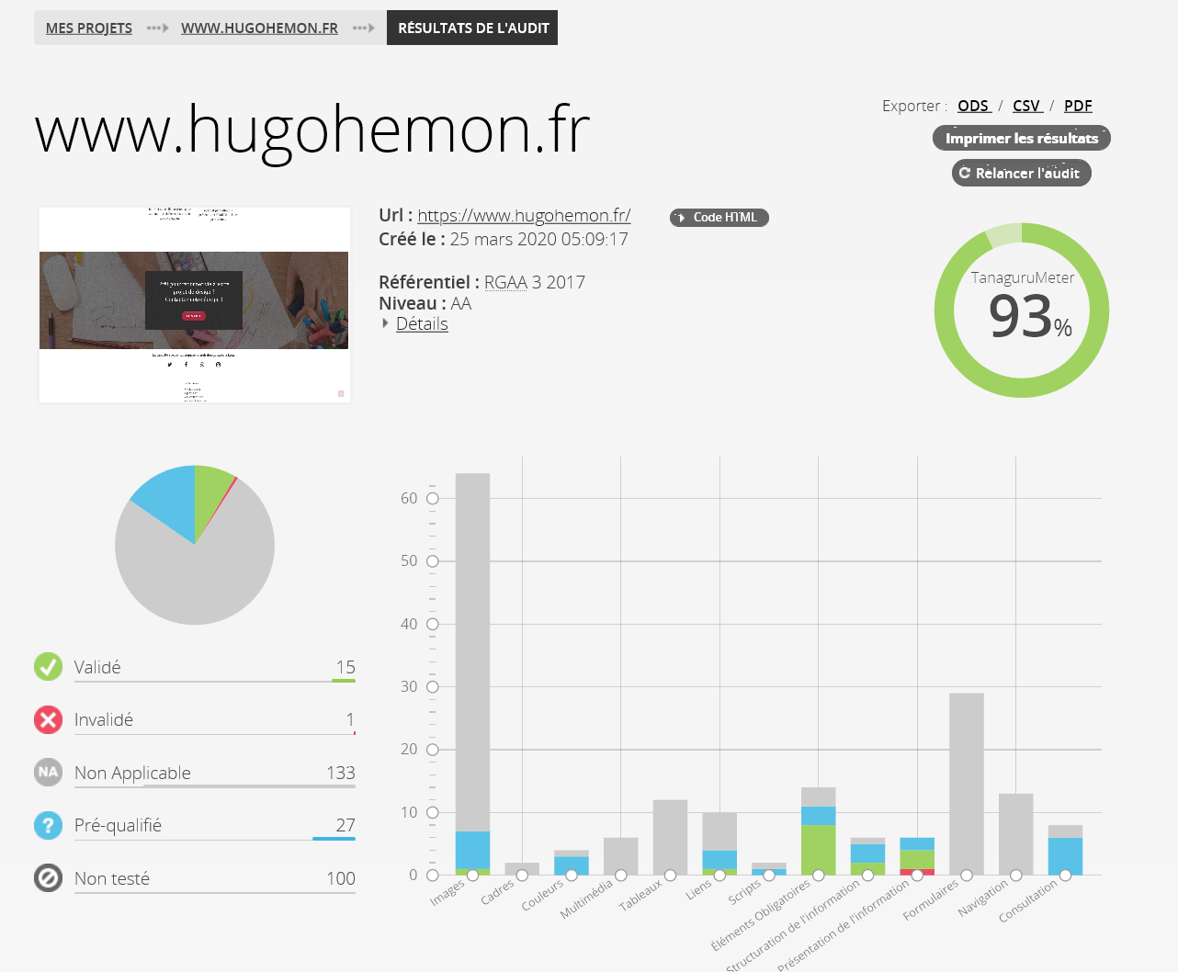
AVANT
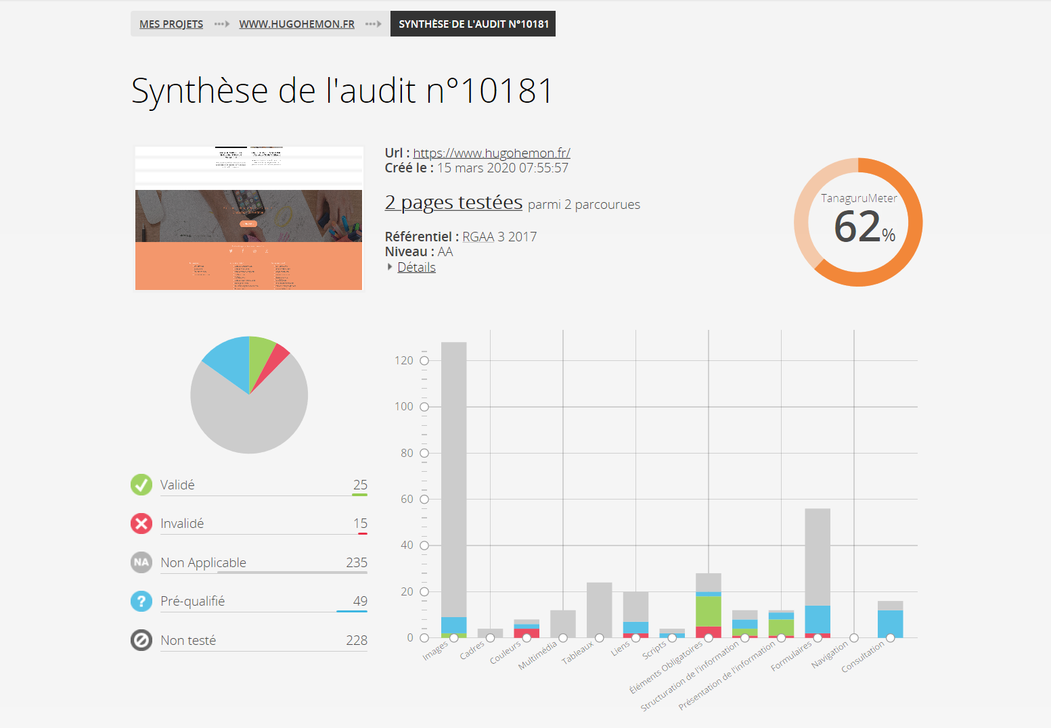

APRES

